现场照片（天面）
天面（拍照以安全为重，不要在危险位置，或以危险姿势拍照）：若本站无新增/替换硬件，无需填1-6，在7填写备注说明
1.天面的整体外观照（至少拍一张）
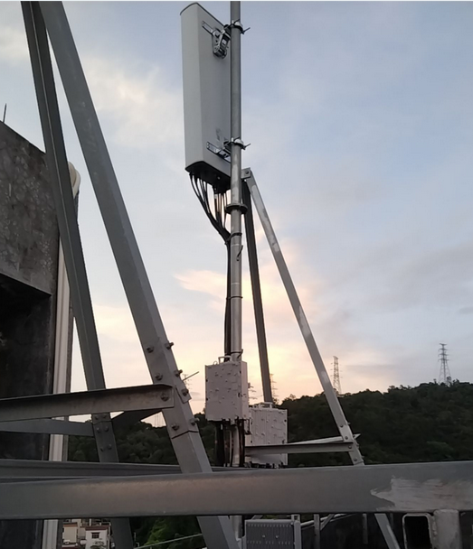 | 不涉及 | 不涉及
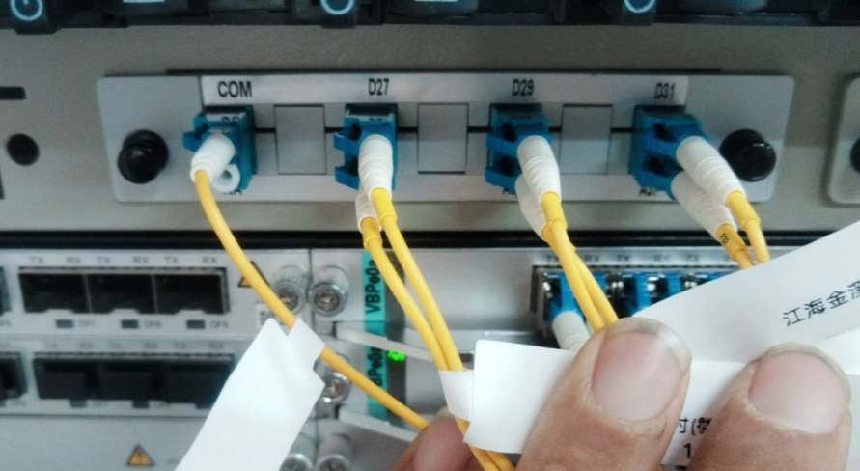
2.无源波分设备（天面设备侧，如有，至少拍一张，没有可备注说明）
 | 不涉及 | 不涉及
3.天线安装位置照片
第一小区 | 第二小区 | 第三小区
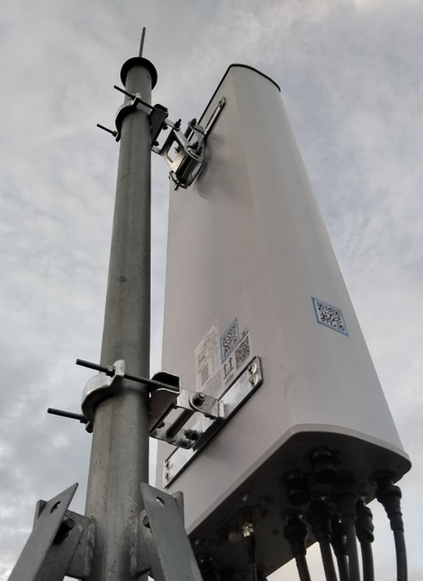 | 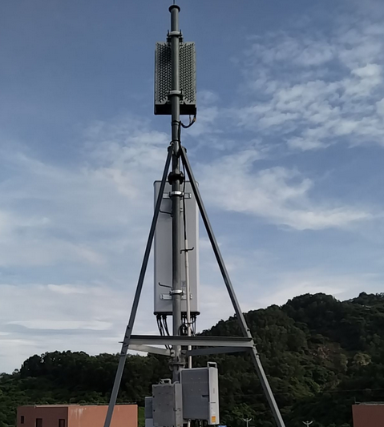 | 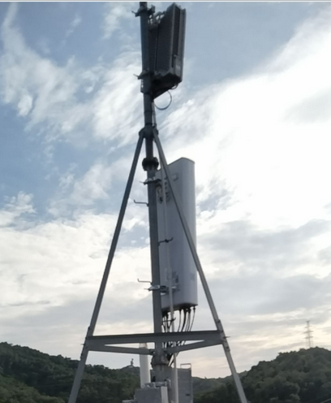
4.AAU/RRU（每AAU/RRU至少拍一张，超过3个可自行在后面增加列）
AAU1/RRU1 | AAU2/RRU2 | AAU3/RRU3
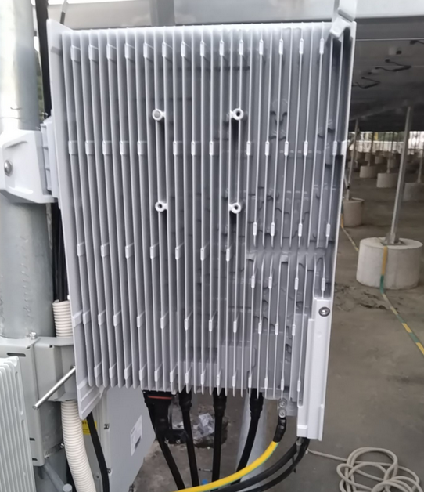 | 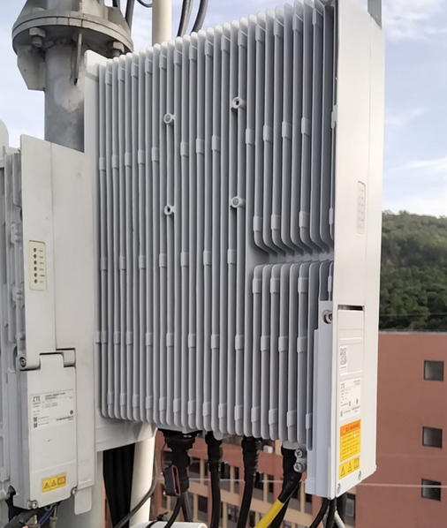 | 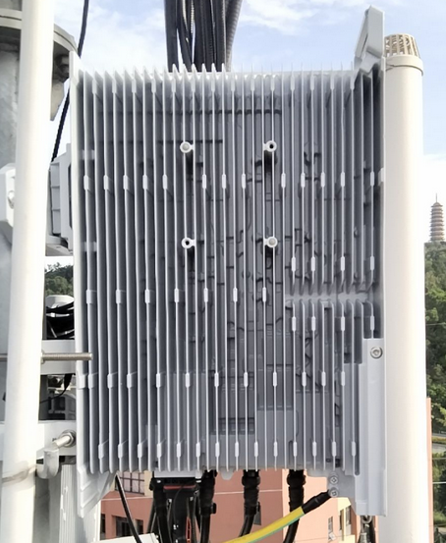
5.天线主覆盖方向照片：（天线每小区主覆盖方向拍一张，要求反映出无线环境，是否存在阻挡）
第1小区方向 | 第2小区方向 | 第3小区方向
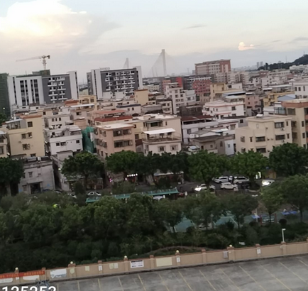 | 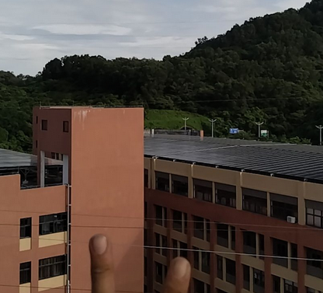 | 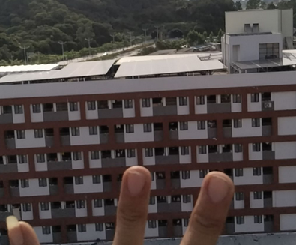
6.其他照片：（可补充现场需存证的照片，可适量补充文字作说明）
不涉及 | 不涉及 | 不涉及
7.备注说明：
无

